Notes
Sources | Page |  | Notes

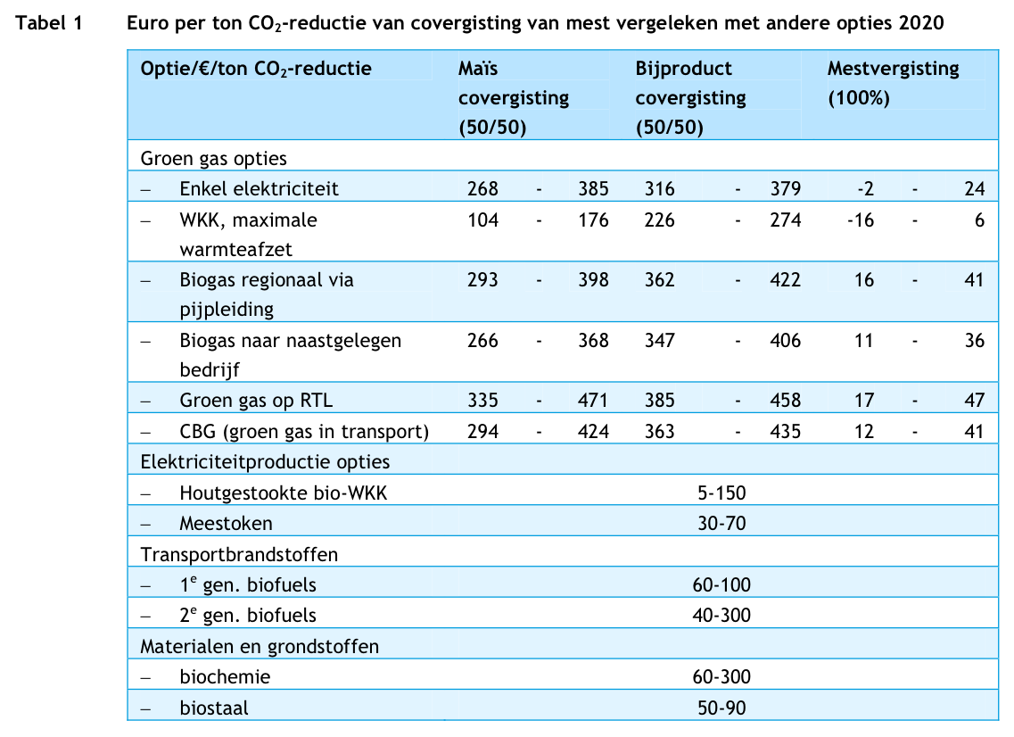
CE Delft_201104_Kansen voor groen gas-concurrentie groen gas met andere biomassa opties

 | p12 |  | Covergisting
 |  |  | Verhouding 50/50 co-substraat en mest

 | p22
 |  |  | Gehalte o.s. snijmaïs |  | 28.80%
 |  |  | Percentage o.s. in d.s. |  | 96%
 |  |  | Opbrengst snijmaïs per ha |  | 47.4 | ton / ha
 |  |  | Opbrengst snijmaïs per ha (droge stof) |  | 14.2 | ton ds/ha
 |  |  | Opbrengst snijmaïs per ha organische stof) |  | 13.6 | ton os/ha
 |  |  | Opbrengst snijmaïs per km2 organische stof) |  | 1363.2 | ton os/km2
 |  |  | Opbrengst biogas / ton o.s. |  | 575 | m3/ton
 |  |  | Methaan in biogas |  | 55%
 |  |  | Opbrengst methaan / ton o.s. |  | 316.25 | m3/ton
 |  |  | HHV methaan |  | 55.5 | MJ/kg
 |  |  | LHV methaan |  | 50 | MJ/kg
 |  |  | dichtheid methaan |  | 0.000716 | kg/L
 |  |  | HHV methaan |  | 39.738 | MJ/m3
 |  |  | LHV methaan |  | 35.8 | MJ/m3
 |  |  | Opbrengst methaan / ton o.s. |  | 11.32175 | GJ/ton
 |  |  | Opbrengst biogas / ton o.s. |  | 11.32175 | GJ/ton
 |  |  | Yield biogas per km2 |  | 15433810 | MJ/km2
 |  |  | Yield greengas per km2 |  | 15294905 | MJ/km2
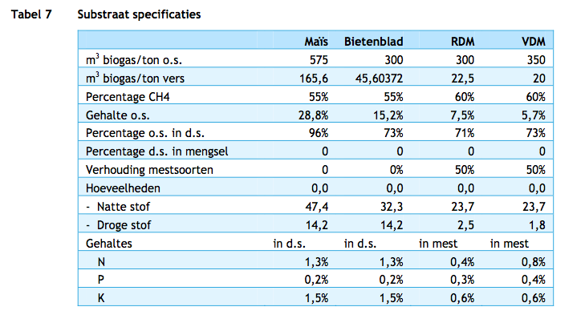

 |  |  |  |  |  |  |  |  |  |  | 6.6
 |  |  |  |  |  |  |  |  |  |  | 44%
 |  |  |  |  |  |  |  |  |  |  | 15

 | p. 26
 |  |  | Rendement biogasproductie |  | 90.8% | %
 |  |  | W-vraag bij biogas productie |  | 7.8% | %
 |  |  | Verliezen bij biogas productie |  | 1.4% | %
 |  |  | E-gebruik voor biogas productie |  | 1.8% | % |  | N.B: aanname: e-verbruik in buitenland is voor buitenlandse conto en in NL wordt het meegenomen in de opwerkingsstap als E-gebruik zonder impact op areaal.

 |  |  | Rendement opwerking naar groen gas |  | 99.1% | %
 |  |  | Verlies bij opwerking naar groengas |  | 0.9% | %

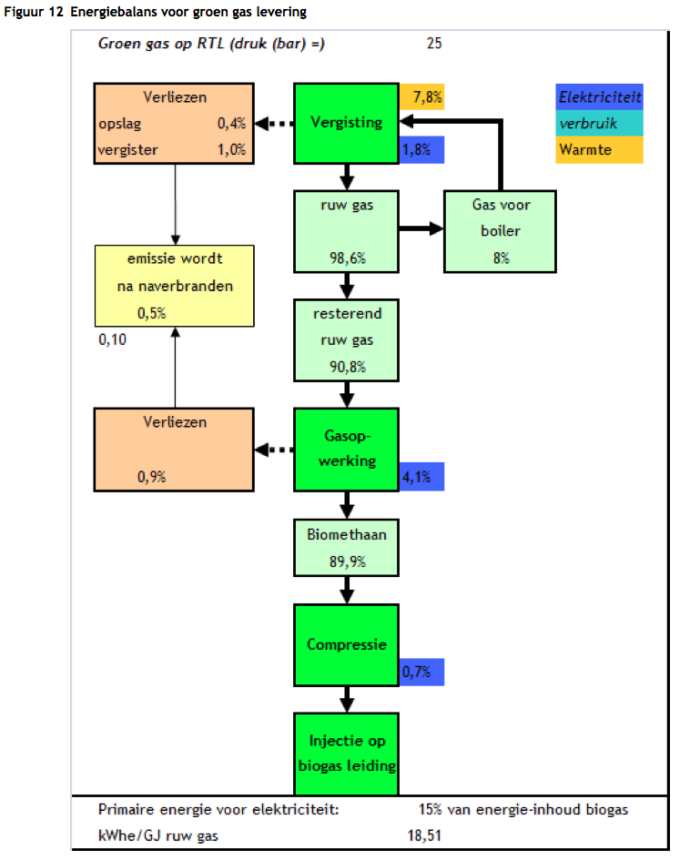
 |  |  | E-gebruik voor opwerking naar groengas |  | 4.1% | % |  | N.B: aanname: e-verbruik in buitenland is voor buitenlandse conto en in NL wordt het meegenomen in de opwerkingsstap als E-gebruik zonder impact op areaal.
 |  |  | E-gebruik voor compressie & injectie groengas |  | 0.7% | % |  | N.B: aanname: e-verbruik in buitenland is voor buitenlandse conto en in NL wordt het meegenomen in de opwerkingsstap als E-gebruik zonder impact op areaal.

 | p.28
 |  |  | Kleinschalige co-vergisting |  | 500 m3/uur | ruw gas / uur
 |  |  | Biogas
 |  |  | Totale kosten LO |  | 1,248,457 | euro
 |  |  | Totale kosten HI |  | 1,564,661 | euro
 |  |  | Productie ruw biogas per jaar |  | 79,384 | GJ/yr
 |  |  | Kosten per GJ biogas |  | 17.72 | EUR/GJ |  |  | LHV

 |  |  | Groengas
 |  |  | Totale kosten LO |  | 1,468,130 | euro
 |  |  | Totale kosten HI |  | 1,777,989 | euro
 |  |  | Productie ruw biogas per jaar |  | 79,384 | GJ/yr
 |  |  | Productie groen gas per jaar |  | 78,670 | GJ/yr
 |  |  | Kosten per GJ groen gas |  | 20.63 | EUR/GJ

 |  |  | p.29
 |  |  | Grootschalige co-vergisting |  | 2000 | m3/uur
 |  |  | Biogas
 |  |  | Totale kosten LO |  | 4,520,492 | euro
 |  |  | Totale kosten HI |  | 5,562,658 | euro
 |  |  | Productie ruw biogas per jaar |  | 317,535 | GJ/yr
 |  |  | Kosten per GJ biogas |  | 15.88 | EUR/GJ

 |  |  | Groengas
 |  |  | Totale kosten LO |  | 5,069,011 | euro
 |  |  | Totale kosten HI |  | 6,103,024 | euro
 |  |  | Productie ruw biogas per jaar |  | 317,535 | GJ/yr
 |  |  | Productie groen gas per jaar |  | 314,677 | GJ/yr
 |  |  | Kosten per GJ groen gas |  | 17.75 | EUR/GJ

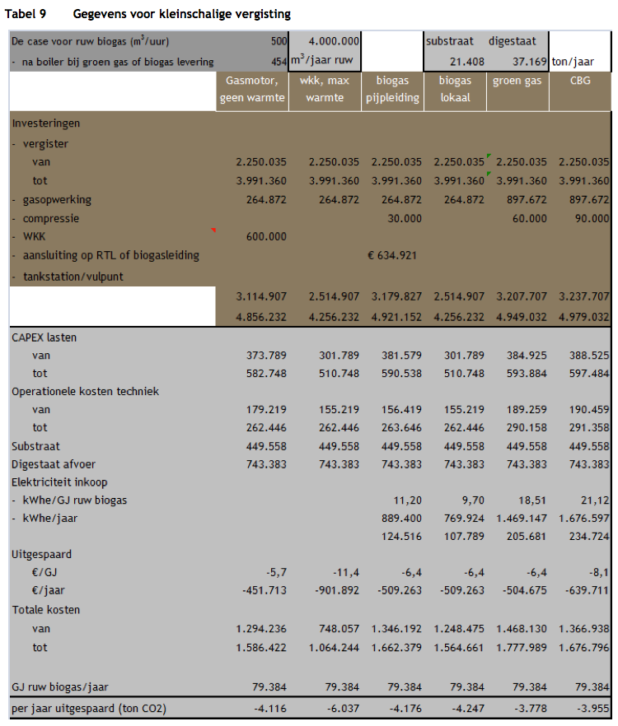
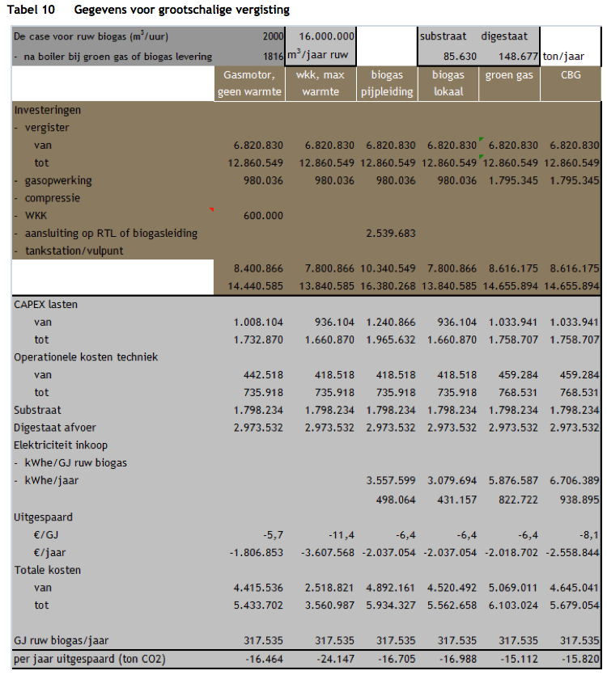

 |  |  | Energieopbrengst van snijmaïs

 |  |  | Calculated as follows:

 |  |  |  |  | 64.79 | km2 landbouwareaal
 |  |  |  |  | 7,717 | GJ mais per km2
 |  |  |  |  | 1000000 | GJ biogas
 |  |  |  |  | 500000 | GJ maïs input

 |  |  | Prijs van mais
 | p21 |  | EUR/ton |  | 21 | aanname ton ds

 |  |  | Opbrengst co-product |  | 1,420.00 | ton ds/km2
 |  |  | Opbrengst co-product |  | 7,716.90 | GJ/km2
 |  |  | energieinhoud |  | 5.43 | GJ/ton ds | MJ/kg
 |  |  | Prijs van mais per GJ: |  | 3.86 | EUR/GJ

Sources | Page |  | Notes

CE Delft_201006_Rijden en varen op gas - Kosten en milieueffecten van aardgas en groen gas in transport

 | p.83
 |  |  | Opbrengst snijmaïs per ha |  | 47.4 | ton / ha
 |  |  | Opbrengst snijmaïs per ha (droge stof) |  | 14.2 | ton ds/ha

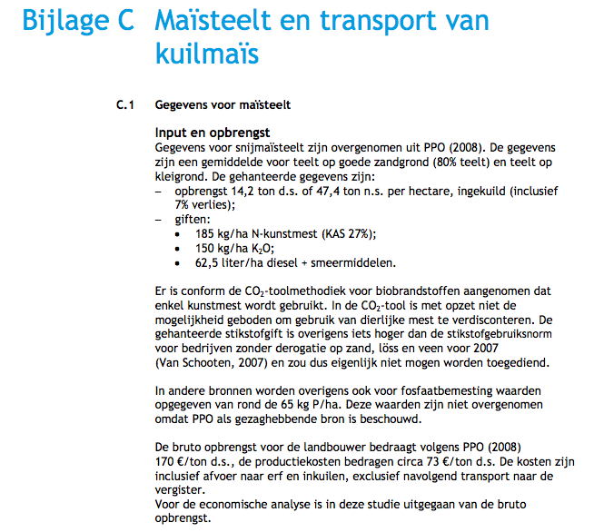

Sources | Page |  | Notes

CE_Delft_201109_Toelichting_ketenkentallen_incl_biodiesel_bio-ethanol_(LCA).pdf

 | p 10 - 11 | Table extracted from this publication |  |  |  |  |  |  |  |  | Maïs vergisten voor groen gas op MD net | Elektriciteitgebruik (GJe/GJ brandstof) | Maïs vergisten voor groen gas op MD net
 |  |  |  |  |  |  |  |  |  | Mijnbouw/teelt |  | Mijnbouw/teelt
 |  |  |  |  |  |  |  |  |  | CO2 | 7.99 | Buitenlands
 |  |  |  |  |  |  |  |  |  | CH4 | 0.05 | Nederlands
 |  |  |  |  |  |  |  |  |  | N2O | 0.03
 |  | from sugar beets |  |  |  |  |  |  |  | CO2-eq | 17.83
 |  | co2_exploration_per_mj |  |  | 0 | kg CO2 eq/GJ |  | not relevant |  | Gje/GJ geleverde brandstof
 |  | co2_extraction_per_mj |  |  | 17.83 | kg CO2 eq/GJ |  |  |  | Bewerken/opwerken/pelletiseren |  | Bewerken/opwerken/pelletiseren
 |  | co2_treatment_per_mj |  |  | 1.66 | kg CO2 eq/GJ |  |  |  | CO2 |  | Buitenlands
 |  | co2_transportation_per_mj |  |  | 0.00 | kg CO2 eq/GJ |  |  |  | CH4 | 0.07 | Nederlands | 0.06
 |  | co2_conversion_per_mj |  |  | 0 | kg CO2 eq/GJ |  |  |  | N2O
 |  | co2_waste_treatment_per_mj |  |  | 0 | kg CO2 eq/GJ |  | not relevant |  | CO2-eq | 1.66
 |  |  |  |  |  |  |  |  |  | Gje/GJ geleverde brandstof | 0.06
 |  |  |  |  |  |  |  |  |  | Transport |  | Transport
 |  | co2_exploration_per_mj |  |  | 0 | kg CO2 eq/GJ |  | not relevant |  | CO2 |  | Buitenlands
 |  | co2_extraction_per_mj |  |  | 0.01782658016 | kg CO2 eq/GJ |  |  |  | CH4 |  | Nederlands
 |  | co2_treatment_per_mj |  |  | 0.001661617307 | kg CO2 eq/GJ |  |  |  | N2O
 |  | co2_transportation_per_mj |  |  | 0 | kg CO2 eq/GJ |  |  |  | CO2-eq | 0.00
 |  | co2_conversion_per_mj |  |  | 0 | kg CO2 eq/GJ |  |  |  | Gje/GJ geleverde brandstof
 |  | co2_waste_treatment_per_mj |  |  | 0 | kg CO2 eq/GJ |  | not relevant |  | Omzetten/meestoken |  | Omzetten/meestoken
 |  |  |  |  |  |  |  |  |  | CO2 |  | Buitenlands
 |  |  |  |  |  |  |  |  |  | CH4 |  | Nederlands
 |  |  |  |  |  |  |  |  |  | N2O
 |  |  |  |  |  |  |  |  |  | CO2-eq | 0.00
 |  |  |  |  |  |  |  |  |  | Gje/GJ geleverde brandstof
 |  |  |  |  |  |  |  |  |  | Restproducten |  | Restproducten
 |  |  |  |  |  |  |  |  |  | CO2 |  | Buitenlands
 |  |  |  |  |  |  |  |  |  | CH4 |  | Nederlands
 |  |  |  |  |  |  |  |  |  | N2O
 |  |  |  |  |  |  |  |  |  | CO2-eq
 |  |  |  |  |  |  |  |  |  | Gje/GJ geleverde brandstof

Sources | Page |  | Notes

SenterNovem_200911_Beschikbaarheid biomassa voor elektriciteit en warmte in 2020.pdf |  |  | Auteur Koppejan

 | p. 40 |  | Manure

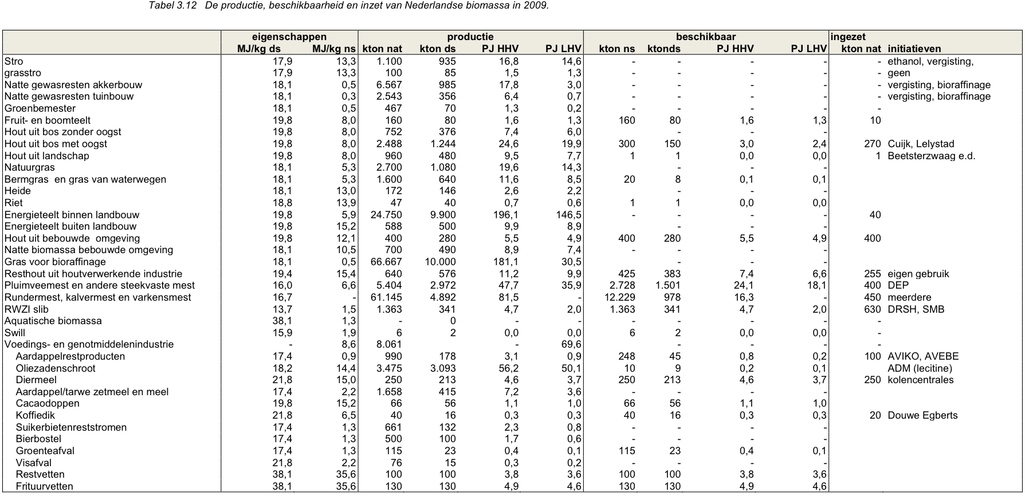

 |  |  | Rundermest, kalvermest en varkensmest
 |  |  | Energieinhoud natte stof |  |  | MJ/kg ns
 |  |  | Energieinhoud droge stof |  | 16.7 | MJ/kg ds
 |  |  | productie nat |  | 61.145 | Mtonne/year
 |  |  | productie droog |  | 4.892 | Mtonne/year
 |  |  | nat / droog conversie |  | 12.5
 |  |  | beschikbaar nat |  | 12.229 | Mtonne/year
 |  |  | beschikbaar droog |  | 0.978 | Mtonne/year

 |  |  | Pluimveemest en andere steekvaste mest
 |  |  | Energieinhoud natte stof |  | 6.6 | MJ/kg ns
 |  |  | Energieinhoud droge stof |  | 16 | MJ/kg ds
 |  |  | productie nat |  | 5.404 | Mtonne/year
 |  |  | productie droog |  | 2.972 | Mtonne/year
 |  |  | nat / droog conversie |  | 1.8
 |  |  | beschikbaar nat |  | 2.728 | Mtonne/year
 |  |  | beschikbaar droog |  | 1.501 | Mtonne/year

 |  |  | Average manure
 |  |  | Energieinhoud droge stof |  | 16.35 | MJ/kg ds

 |  |  | Total
 |  |  | Available dry manure |  | 2.479 | Mtonne/year
 |  |  | Available energy |  | 40.3 | PJ/year (HHV!)

Sources | Page |  | Notes

statline CBS

 |  |  | yearly production of manure NL |  | 72703 | mln kg
 |  |  | wet manure |  | 72.703 | Mtonne

Sources | Page |  | Notes

EU JRC_201111_Well-to-wheel analysis of future automotive fuels and powertrains in the European context (version 3c) WTT Appendix 1
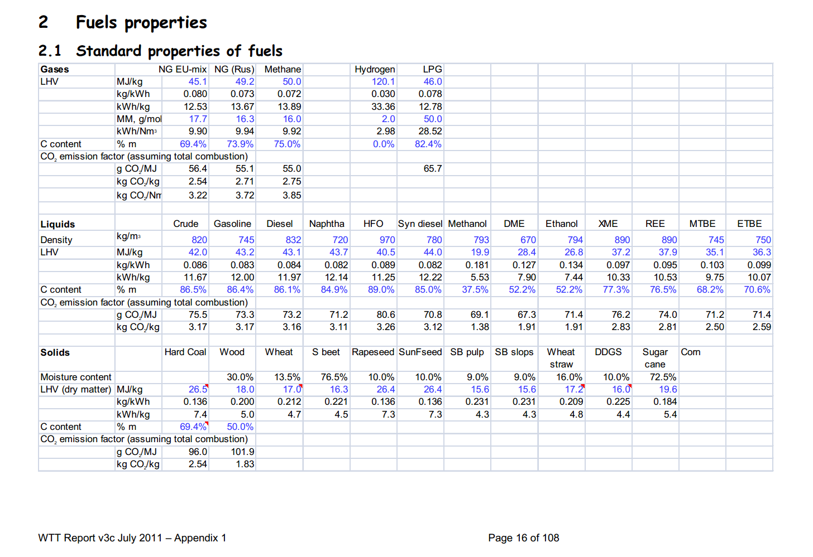

 | 16 |  |  | kg/m3 | Density
 |  |  | 50 | MJ/KG | LHV
 |  |  |  | kg/dm3 | transform to kg/Liter
 |  |  |  | MJ/L | LHV

 |  |  | 55% | % methane in biogas
 |  | biogas | 27.5 | MJ/kg | LHV

Sources | Page |  | Notes

Borjesson_2010_Agricultural crop-based biofuels.pdf

 | 111

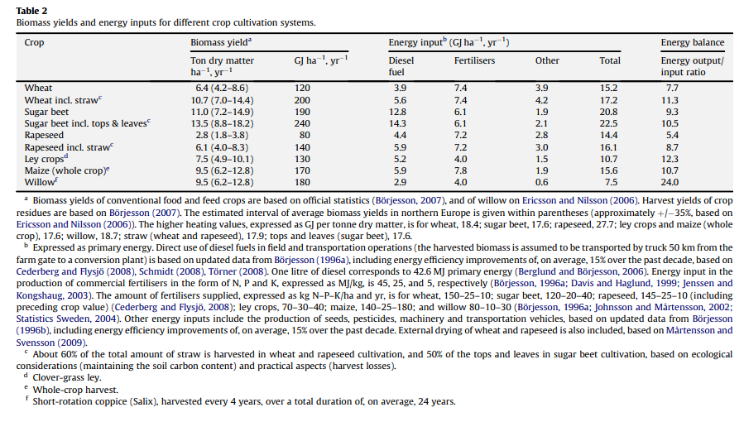

 | 111

 | 112

 | 113

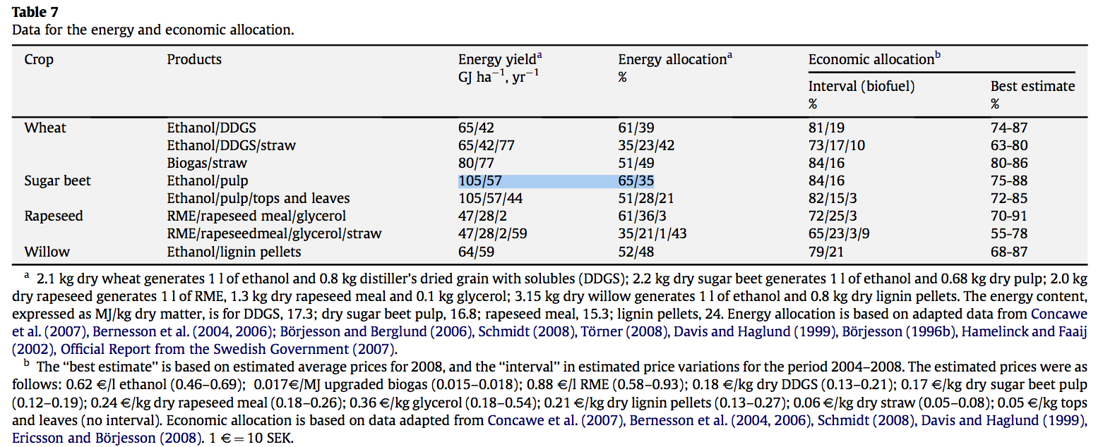
 | 114

 |  |  |  | GJ/ha/yr
 |  |  |  | MJ/ha/yr
 |  |  |  | MJ/km2/yr

Sources | Page |  | Notes

IPCC_2006_Guidelines for National Greenhouse Gas Inventories - Vol 2 Energy - Ch 1 Introduction.pdf

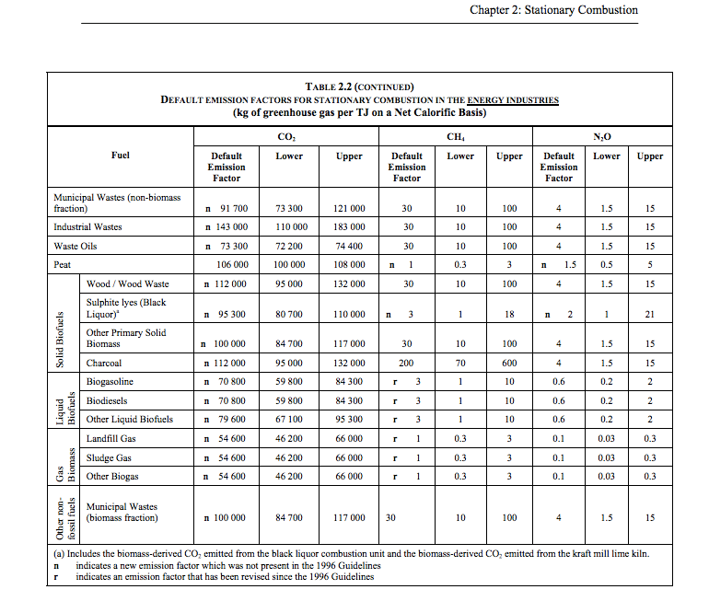

 | 1.24 |  |  | 54600 | kg CO2/TJ | gas biomass
 |  |  |  | 1000000 | TJ/MJ
 |  |  |  | 0.0546 | kg CO2/TJ

